ФУНКЦИИ
Управление информацией. Форматирование.
Скопируйте лист lab_3-2 в Лаб_раб18 ФИ гр и выполните задание в поле "работайте здесь":

2. Создайте таблицу по образцу
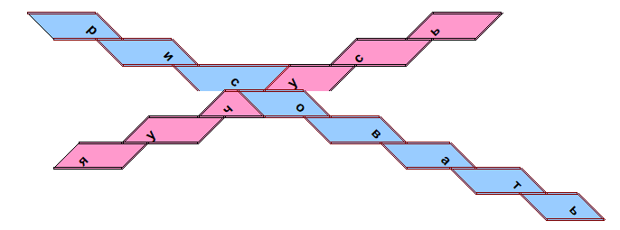

Работайте здесь:

 | р |  |  |  |  | ь
 |  | и |  |  | с
 |  |  | с | у
 |  |  | ч | о
 |  | у |  |  | в
 | я |  |  |  |  | а
 |  |  |  |  |  |  | т
 |  |  |  |  |  |  |  | ь

3. Дополнительное задание: создайте такую же картинку
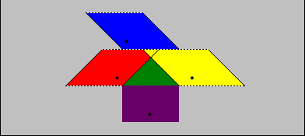

Работайте здесь:

 |  |  | ¨
 |  | ¨ |  | ¨
 |  |  | ¨

4. Сохраните изменения

5. Создайте любой рисунок п поле ниже:

 |  |  |  | а
 |  |  | н |  | л
 |  | а |  |  |  | и
 |  |  | к |  | т
 |  |  |  | и

lab_9
Графические возможности Excel

Откройте свою рабочую книгу Лаб_раб18 ФИ гр. Скопируйте лист lab_9 в Лаб_раб18 ФИ гр

1. На основании следующей таблицы постройте диаграмму на текущем листе:
Международный автосалон
 | стиль диаграммы - Цилиндрическая, объемная
 | дайте заголовок диаграмме - Международный автосалон
 | для оси Х задайте подпись - Месяцы, для оси Z - Кол-во машин
 | расположите диаграмму в удобном месте на листе
 | отформатируйте по своему вкусу

 |  | Международый автосалон

 | Первый квартал |  |  |  | Второй квартал

 |  | Январь | Февраль | Март | Апрель | Май | Июнь
 | Продажи машин | 250 | 275 | 300 | 450 | 446 | 320
 | Сервис | 210 | 100 | 210 | 250 | 290 | 156
 | Аренда | 97 | 77 | 50 | 99 | 67 | 109
 | Итого | 557 | 452 | 560 | 799 | 803 | 585

2. Постройте наиболее подходящую диаграмму для следующих данных

Численность населения
 | Численность населения
 | Года | Млн жителей
 | 1996 | 5.8
 | 1997 | 5.84
 | 2010 | 6.894
 | 2025 | 8.036

3. Дополнительное задание: постройте диаграмму по образцу, на основании следующей таблицы
Ценовые характеристики машин

 | Модель | Цвет | Количество | Цена за единицу
 | Форд | Black | 1 | $9,650
 | Опель | Sky Blue | 4 | $12,000
 | Ауди | Gray | 5 | $13,200
 | Ауди | White | 2 | $13,200

Ценовые характеристики машин

